Detalhamento_Avarias
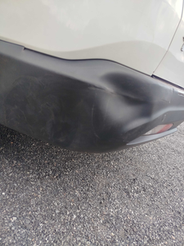
Detalhamento da Cobrança

Cliente | xxxx
Contrato: | xxxx

Placa: | SHQ1D12 |  | VALOR TOTAL
Modelo: | TORO VOLCANO 2.0 16V TURBO DIE 4X4 4P C/AR - AUTOMÁTICO |  | R$490.00
Cor: | BRANCO POLAR

1 | Reparo peça plástica do para-choque traseiro | Valor | R$270.00
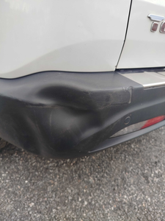

2 | Reparo moldura plástica do para-choque traseiro esquerdo | Valor | R$220.00

